印字標籤檔案
 | 成品印字_印字標籤 |  |  |  | 印字檔案

 |  |  |  |  | 人填的
 | 順序 | 類型 | 內容 |  | 順序 | 印字項目 | 項目內容
+ | 1 | 圖檔 | CNS | + | 1 | 母約案號 | WEC-HU1119006 | 手動輸入
 | 2 | 證號 | 1739 |  | 2 | 圖檔 | CNS | 下拉來自mpb客需清單.印字圖檔, user是選編碼,系統是紀錄編碼
 | 3 | 圖檔 | RPI |  | 3 | 證號 | 1739 | 手動輸入
 | 4 | 證號 | R31032 RoHS |  | 4 | 圖檔 | RPI | 下拉來自mpb客需清單.印字圖檔, user是選編碼,系統是紀錄編碼
 |  |  |  |  | 5 | 證號 | R31032 RoHS | 手動輸入
readonly |  |  |  |  | 6 | 製造商 | 600V IV 2.0 mm WALSIN LIHWA | 手動輸入
 |  |  |  |  | 7 | 指定年份格式 | yyyy | 下拉來自mpb客需下拉清單.日期格式

 |  |  |  |  | 開啟單據的時候根據上述填寫內容渲染出來的
 |  |  |  |  | readonly

1
2
3
4
5
6
7

印字範例
AS-IS | TO-BE CB上線
印字範例1 | CB印字範例1
1739 R31032 RoHS 600V IV 3.5mm2 WALSIN LIHWA 製造年份(西曆) | [CNS] 1739 [RPI] R31032 RoHS 600V IV 3.5mm2 WALSIN LIHWA 製造年份
備註：於「R31032」前需加印商檢局之檢驗標識圖 | 備註：於「R31032」前需加印商檢局之檢驗標識圖
備註：於「1739」前需加印之CNS正字標記標識圖 | 備註：於「1739」前需加印之CNS正字標記標識圖
印字範例2 | CB印字範例2
1.被覆任一印字結束至下一相同印字開始間隔小於550mm(如圖)
EN 50618 H1Z2Z2-K PV 1X4mm² DC 1500V WALSIN | [TUV]EN 50618 H1Z2Z2-K PV 1X4mm² DC 1500V WALSIN LIHWA 製造年份及連續米數
LIHWA 製造年份(西曆) 及連續米數 | 1. 被覆任一印字結束至下一相同印字開始間隔小於550mm(如圖)
備註：印字最前面印 TUV 標誌 | 2. 印連續米數
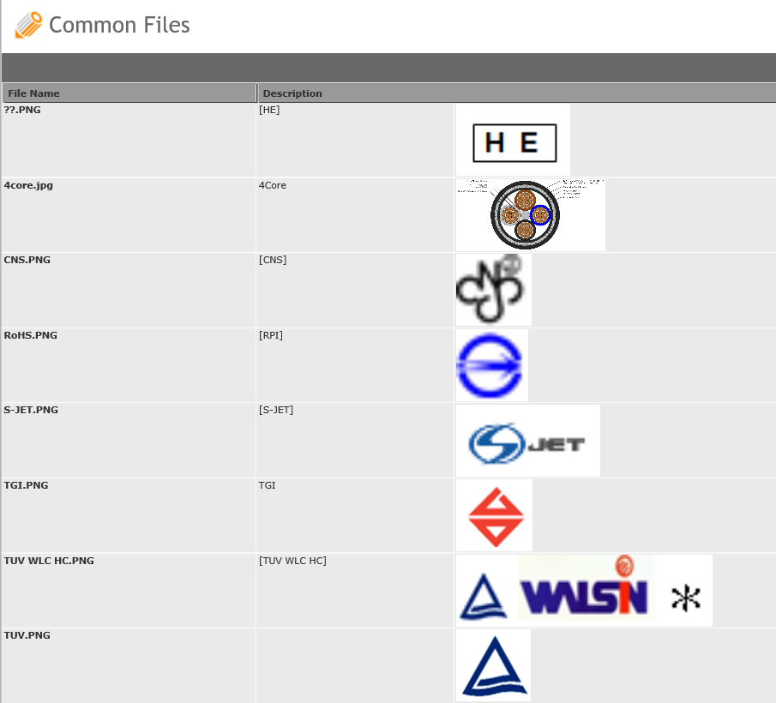
2. 已取得EN認證(認證機構 TUV)。 | 3. 印字最前面印 TUV 標誌
3. 包裝上須有公司名稱、地址及聯絡方式和「TUV」認證圖樣。 | 4. 已取得EN認證(認證機構 TUV)。
「TUV」認證圖樣如設計卡附圖。 | 5. 包裝上須有公司名稱、地址及聯絡方式和「TUV」認證圖樣。
印字範例3 | CB印字範例3
1.被覆印字(如圖)：
DC 1500V PV-QQ 38mm2 WALSIN LIHWA 西曆年 | [S-JET]DC 1500V PV-QQ 38mm2 WALSIN LIHWA 製造年份
(1)「DC 1500V」前印S-JET標誌約高2.0x寬9.0mm： | 1. (1)「DC 1500V」前印S-JET標誌約高2.0x寬9.0mm：
任一S-JET標誌開始至下一S-JET標誌開始間隔300~325mm | 任一S-JET標誌開始至下一S-JET標誌開始間隔300~325mm
(2)其餘印字約高2.0x寬2.0mm | (2)其餘印字約高2.0x寬2.0mm
(3)空格皆為半形空格 | (3)空格皆為半形空格
印字範例4-1 台電 | CB印字範例4-1 台電
被覆每米印凸字:「TPC 25kV 1/C #1AWG CU XLPE | TPC 25kV 1/C #1AWG CU XLPE 260MILS WALSIN LIHWA 製造年月 連續米數
260MILS WALSIN LIHWA 製造年 月」及連續米數(0000M-0600M) | 2.被覆每米印凸字:「TPC 25kV 1/C #1AWG CU XLPE 260MILS WALSIN LIHWA
連續米數標示誤差須在+2%以內，每軸長度標示誤差須在+1%以內。 | 製造年月」及連續米數(0000M-0600M)
 | 3.連續米數標示誤差須在+2%以內，每軸長度標示誤差須在+1%以內。
印字範例4-2 台電OEM | CB印字範例4-2 台電OEM
1.被覆每米印凸字:「TPC 25kV 1/C #1AWG CU XLPE-NYLON 260MILS | 1.被覆每米印凸字:「TPC 25kV 1/C #1AWG CU XLPE-NYLON 260MILS
H E
HUA ENG 製造年 月及連續米數(0000M~0600M) | [HE] HUA ENG 製造年 月及連續米數(0000M~0600M)
印0000M於香蕉孔出口處1/3位置，印0000M及0600M處纏白色膠帶,其中 | 印0000M於香蕉孔出口處1/3位置，印0000M及0600M處纏白色膠帶,其中
H E
260MILS與 之字串間距為標準間距的兩倍；其餘字串為標準間距 | 260MILS與[HE]之字串間距為標準間距的兩倍；其餘字串為標準間距，
字高:5.0mm，字寬5.0mm、刻凹字。25kV中的k是小寫，V為大寫。 | 字高:5.0mm，字寬5.0mm、刻凹字。25kV中的k是小寫，V為大寫。
印字範例5 | CB印字範例5
1.被覆每米內印字:
台玻 4353 600V XLPE 50mm2 WALSIN LIHWA 西曆年份 及連續米數 | 台玻 [TGI] [CNS] 4353 600V XLPE 50mm2 WALSIN LIHWA 西曆年份 及連續米數
備註：1.印字中需印台玻及其台玻標誌 | 備註：1.印字中需印台玻及其台玻標誌
2.連續米數標示方式：1M, 2M, 3M…. 由內而外依序標示. | 2.連續米數標示方式：1M, 2M, 3M…. 由內而外依序標示.
3.於「4353」前需加印之正字標記圖 | 3.於「4353」前需加印之正字標記圖

2-1.300V 90℃VV各及總鋁箔遮 1.25mm2x16P中油 | 5.被覆每米內印字:
a. 標準印字 | 600V 840℃/30min FR-CL 1.6mm X 1C WALSIN LIHWA
交貨地點 300V 90℃ 1.25mm2 X 16P WALSIN LIHWA 西曆年月 及連續米數(0000M-XXXM) | 西曆年份 FR-9528
b. 客戶要求 | 5.被覆每米內印字:
被覆請印 交貨地點(如林園廠:LYP),請印連續米數 | 600V 950℃/90min FR-CL 1.6mm X 1C WALSIN LIHWA
c.最終呈現印字 | 西曆年份 FR-9529
LYP 300V 90℃ 1.25mm2 X 16P WALSIN LIHWA 西曆年月 及連續米數(0000M-XXXM)
 | G343160001077 600V 950℃ CL耐燃電纜
2-2.15kV 133% XLPE-PVC電纜 150mm2X1C 中油 | G344160001077 600V 840℃ CL耐燃電纜
a. 標準印字 | 兩者為消防署規範耐燃試驗不同
交貨地點 15kV XLPE150mm2 WALSIN LIHWA 製造年份及連續米數。 | 取得的型式認可證書號碼也不同
其中「LYP」代表中油林園廠，如中油高雄廠請改印「KOR」， | 印字差異亦有不同 (現有判斷邏輯唯一性只能留一組設計卡)
中油桃園廠請改印「TOR」，餘類推。(由業務提供中油廠代號)
b. 客戶要求
被覆請印 交貨地點,請印連續米數
c.最終呈現印字
CPC LYP 15kV XLPE150mm2 WALSIN LIHWA 製造年份及連續米數。

2-3.600V 75℃ PVC 200mm2 CSC
a. 標準印字
600V 75℃ PVC 200mm2 CSC 母約案號 WALSIN LIHWA 製造年月 及連續米數(0000M-XXXXM)
b. 客戶要求
被覆請印 購案編號:21C1L5846,請印連續米數
c.最終呈現印字
600V 75℃ PVC 200mm2 CSC 21C1L5846 WALSIN LIHWA 製造年月 及連續米數(0000M-XXXXM)

同業代工-範例1
公電專案-台電年度長約，配合電纜廠家(友廠委託代工)

1.由公電業務提供-友廠(億泰)-加工設計卡
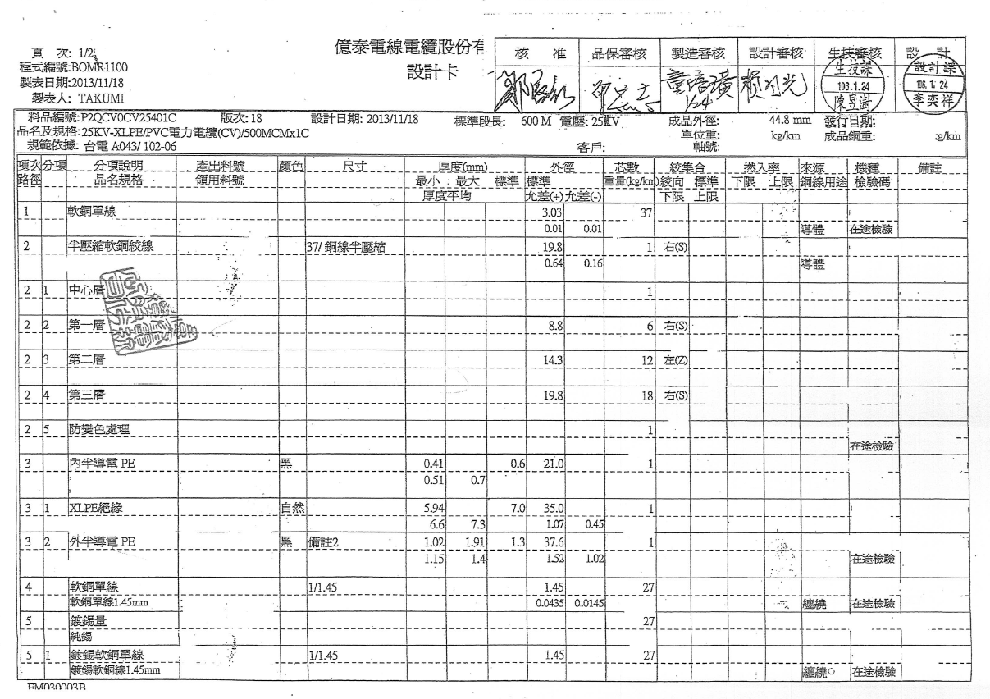

2.由公電業務提供-友廠(億泰)-包裝及交貨事項 | 3.按照友廠委託加工轉換成-新莊廠內部設計卡:52237517015G8 品名:25KV 交連PE電纜 500MCMX1C億泰

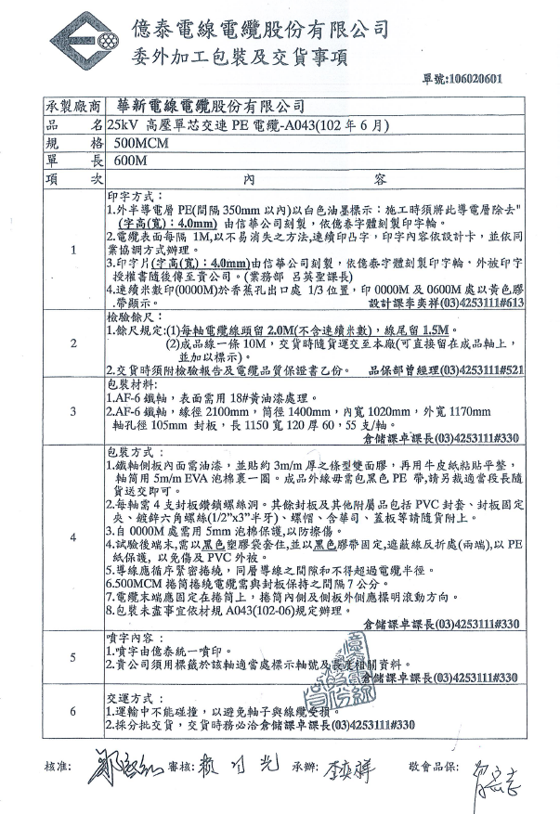

1.按照加工設計卡條件寫成廠內用規格

2.按照加工包裝方式及相關事項寫成廠內用規格

包裝與交貨事項

同業代工-範例2
公電專案-台電年度長約，配合電纜廠家(友廠委託代工)

1.由公電業務提供-友廠(中華)-加工設計卡及印字授權書

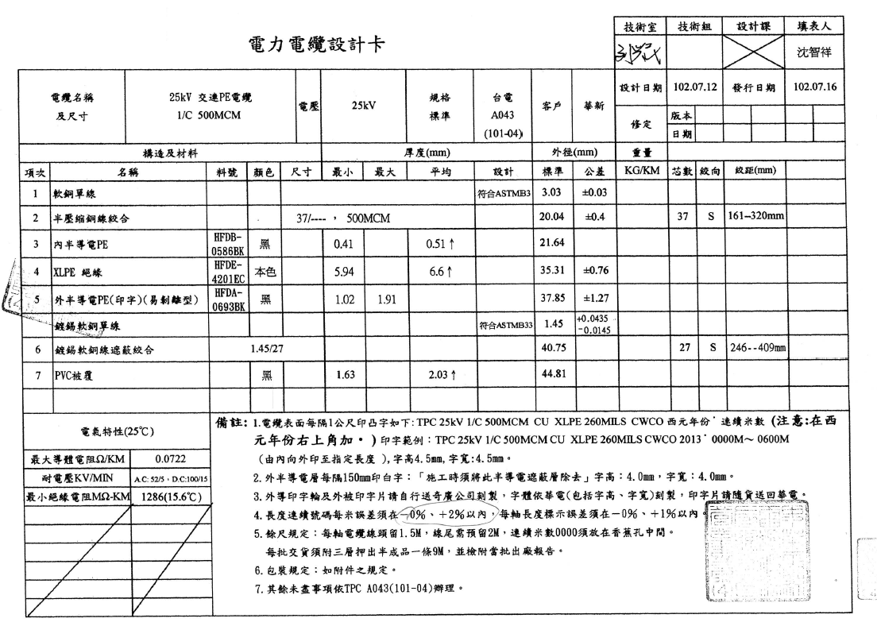
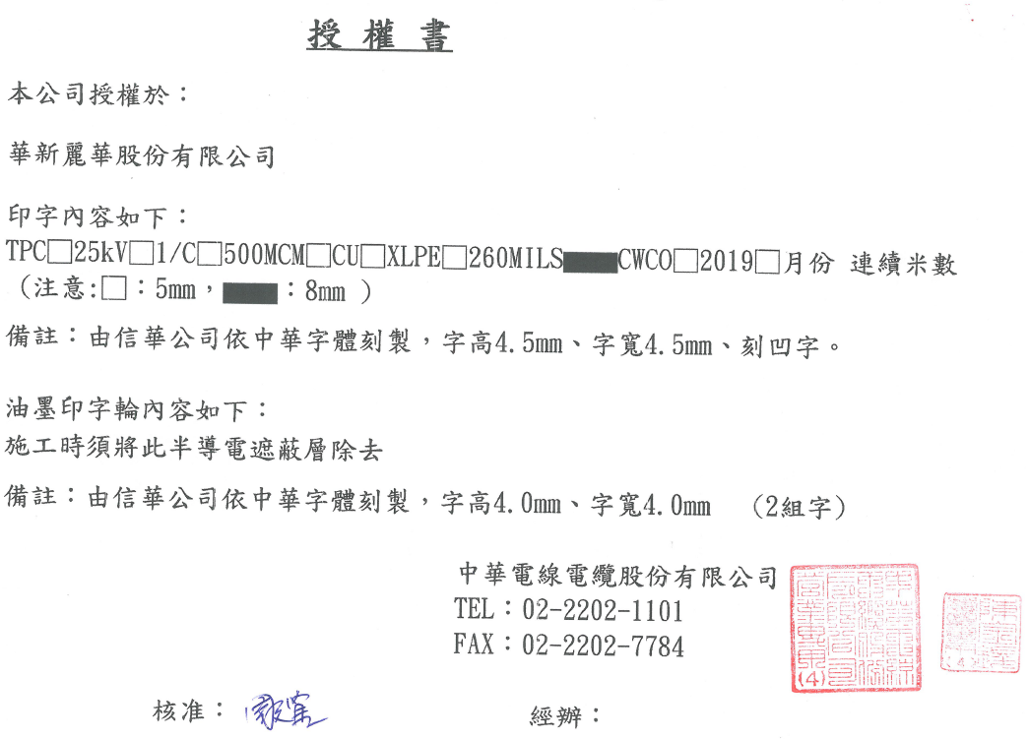

2.由公電業務提供-友廠(中華)-包裝及交貨事項 | 3.按照友廠委託加工轉換成-新莊廠內部設計卡:52237517015G8 品名:25KV 交連PE電纜 500MCMX1C億泰
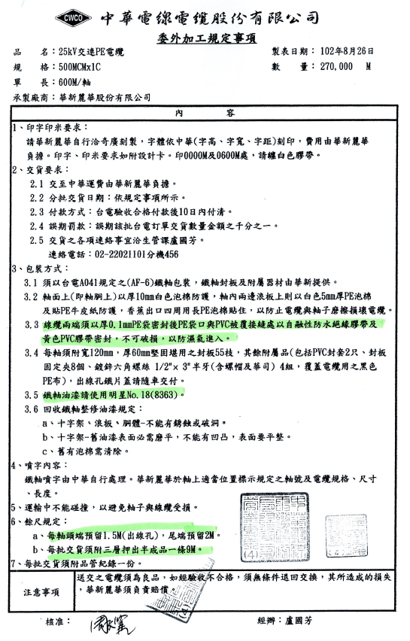

1.按照加工設計卡條件寫成廠內用規格

2.按照加工包裝方式及相關事項寫成廠內用規格

包裝與交貨事項

